5.1 Форма для использования
РАБОЧИЙ ТЕХНИЧЕСКИЙ ОТЧЕТ |  |  |  |  | НОМЕР: 2017 08 GN 0003 |  | \
 |  |  |  |  | ДАТА: 07.08.2017
Наименование предприятия |  |  |  | Андижон "Автотеххизмат"
Ф.И.О. составившего отчет |  |  |  | Муталибов Жамолиддин
Номер телефона с кодом города |  |  |  | 998,934,190,737
Модель |  |  | Идентификационный номер автомобиля |  | Пробег | Дата продажи
Нексия R3 |  |  | XWBTF69V1HA018810 |  | 5532 | 2017-02-25
Обстоятельства при которых обнаружена проблема |  |  |  | Описание проблемы
 |  |  |  | Мижоз этирозига кура олди чап томон фарасининг паварот ёритгичида носозлик бор.
А. |  | Автомобиль стоял, двигатель не работал
В. | Автомобиль находился в движении: |  |  | Информация относительно проблемы (Приложить фотграфии неисправности)
 |  | При торможении
 |  | При переходе от ускорения к накату
 |  | При переключение на задний ход |  | 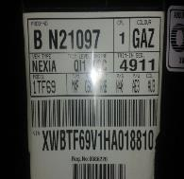 Фото VIN а/м | 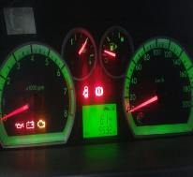 Фото пробег а/м
 |  | При повороте
 |  | При ускорении
 |  | При замедлении
 |  | При ______ оборотах в минут
 |  | При любой скорости
 |  | На неровной дороге
 |  | На _____ передаче
С. | При использовании: |  |  |  |  |  |  | Аслида булиши керак
 |  | Тормозов |  | 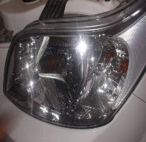 Общий вид дефектной части | 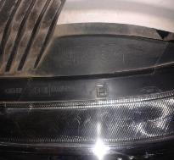 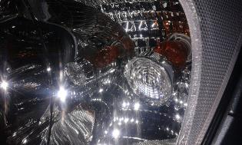 Фото LOT номера дефектной части
 |  | При повороте руля
 |  | При выключении сцепления
 |  | Обогревателя / кондиционера
 |  | При работе стеклоочистит / омывателя
 |  | При включении радио / CD проигрыват
 |  | Обогревателя заднего стекла
 |  | Прочее
D. | При работе двигателя:
 |  | При запуске |  | 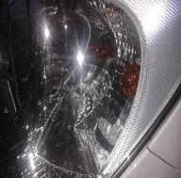 Фото проблемы | 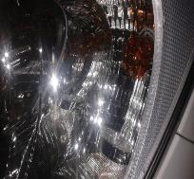 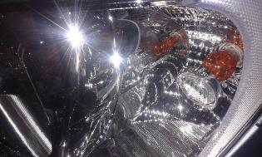 Фото проблемы
 |  | При прогреве
 |  | На холотом ходу
 |  | При горячем двигателе
E. | Возникает:
 |  | При ускорении
 |  | При высоких оборотах двигателя
 |  | При большой скорости
 |  | При большой загрузке багажника
F. | Когда случается по времени: |  |  | Информация о проблемной детали
 |  | Всегда |  | Номер детали по каталогу:
 |  | Иногда |  | Наименование детали:
 |  | После _____ км движения |  | Название поставщика:
 |  | После _____ минут езды |  | LOT № детали:
Действия инженера по гарантии дилерского предприятия

Ответственный Отдел по принятию мер и исследованию проблемы

 |  |  |  | (заполняется со стороны Отдела Гарантии качества АО "GM Uzbekistan")

563506
РАБОЧИЙ ТЕХНИЧЕСКИЙ ОТЧЕТ |  |  |  |  | НОМЕР: 2020 10 GN 07
 |  |  |  |  | 2020-10-14
Наименование предприятия |  |  |  | Андижон "Автотеххизмат"
Ф.И.О. составившего отчет |  |  |  | Абдуназаров Нозимбек
Номер телефона с кодом города |  |  |  | 90 118 87 87
Модель |  |  | Идентификационный номер автомобиля |  | Пробег | Дата продажи
Ласетти |  |  | XWB5V31BVLA563506 |  | 1357 | 2020-09-25
Обстоятельства при которых обнаружена проблема |  |  |  | Описание проблемы
 |  |  |  | Мижоз автомабилини люки ишламаслиги буйича мурожат килди.Автомабил текширилганда люк маторчиги куйганлиги аникланди.Люк очик холатда колган.
А. |  | Автомобиль стоял, двигатель не работал
В. | Автомобиль находился в движении: |  |  | Информация относительно проблемы (Приложить фотграфии неисправности)
 |  | При торможении
 |  | При переходе от ускорения к накату
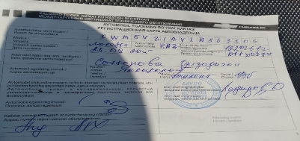
 |  | При переключение на задний ход |  | Фото VIN а/м | Фото пробег а/м
 |  | При повороте
 |  | При ускорении
 |  | При замедлении
 |  | При ______ оборотах в минут
 |  | При любой скорости
 |  | На неровной дороге
 |  | На _____ передаче
С. | При использовании:
 |  | Тормозов |  | 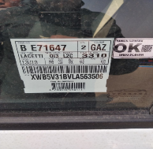 Общий вид дефектной части | 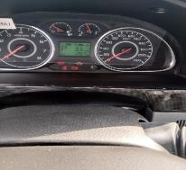 Фото LOT номера дефектной части
 |  | При повороте руля
 |  | При выключении сцепления
 |  | Обогревателя / кондиционера
 |  | При работе стеклоочистит / омывателя
 |  | При включении радио / CD проигрыват
 |  | Обогревателя заднего стекла
 |  | Прочее
D. | При работе двигателя:
 |  | При запуске |  | 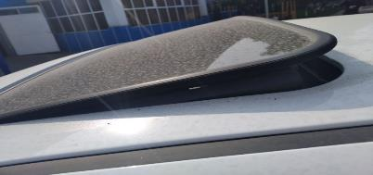 Фото проблемы | Фото проблемы
 |  | При прогреве
 |  | На холотом ходу
 |  | При горячем двигателе
E. | Возникает:
 |  | При ускорении
 |  | При высоких оборотах двигателя
 |  | При большой скорости
 |  | При большой загрузке багажника
F. | Когда случается по времени: |  |  | Информация о проблемной детали
 |  | Всегда |  | Номер детали по каталогу: | 96404823
 |  | Иногда |  | Наименование детали: | Панель криши
 |  | После _____ км движения |  | Название поставщика: | GM Korea
 |  | После _____ минут езды |  | LOT № детали:
Действия инженера по гарантии дилерского предприятия |  |  |  | Мижоз тополон килмокда бугун килиб берасан деб.

Ответственный Отдел по принятию мер и исследованию проблемы

 |  |  |  | (заполняется со стороны Отдела Гарантии качества АО "GM Uzbekistan")

